상품제안서
다열질 가루핫팩 | 상품코드: F25165

 |  |  |  |  |  |  | 02-412-0044 | www.easy1.co.kr
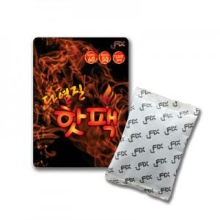

【상세/제작정보】 | 흔들어 사용하는 가루핫팩입니다. 주문제작 제품이 아닌 기성제품입니다. (인쇄불가 / 스티커작업 별도문의) 200개 단위 구매가능합니다. ex) 350개 구매불가

【인쇄/포장옵션】 | / 1BOX 200EA 벌크포장

【공급단가】 | 수량 | 1,000~ | 2,000~ | 3,000~ | 5,000~ | 10,000~
*VAT별도 | 단가 | 310원 | 300원 | 300원 | 290원 | 280원

【상품 URL】 | http://www.easy1.co.kr/src/goods_detail.php?gdno=25165

